BUG_002
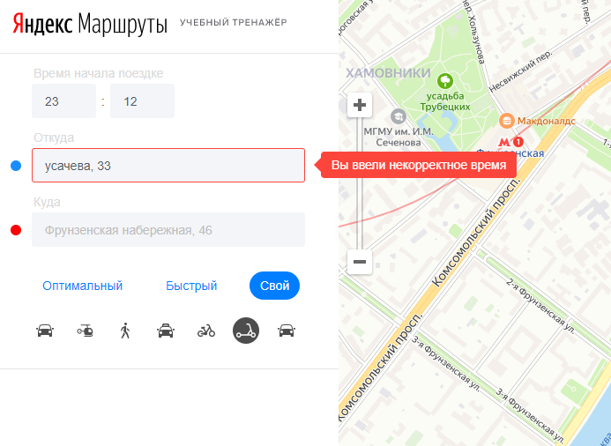
ID: BUG_002
При вводе неверного адреса в поле "Откуда" высплывает подсказка: "Вы ввели некорректное время"

Предусловие:
Открыть сайт https://yandex.ru/metro/moscow

Шаги воспроизведения:
Ввести время начала поездки: 12:00
Ввести в поле откуда: 'Фрунзенская набережная, 46'
Ввести в поле куда:'М. Пироговская, 25'
Переключатель 'Оптимальный'
Переключатель 'Каршеринг'

Ожидаемый результат:
При перемещении фокуса отображается ошибка-подсказка: "Вы ввели некорректный адрес"
Фактический результат:
При перемещении фокуса отображается ошибка-подсказка: "Вы ввели некорректное время"

Серьезность: низкий
Приоритет: низкий

Окружение
Операционная система:Windows 10 Браузер:Yandex 87.0.4280.108 Разрешение:1920x1080

Screenshot

BUG_003
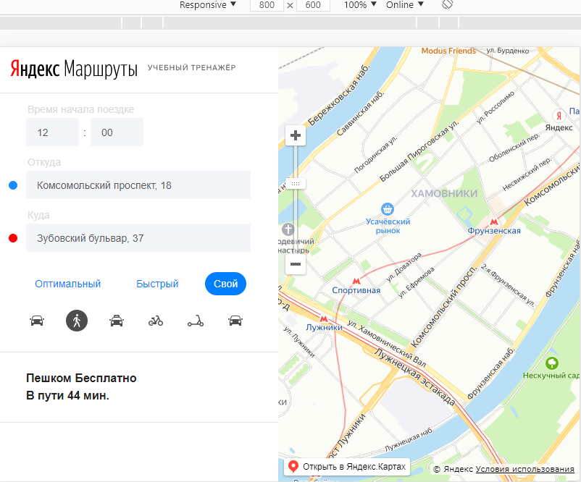
ID: BUG_003
На карте нет визуализации пешего маршрута, точек откуда и куда, расстояния между точками

Предусловие:
Открыть сайт https://yandex.ru/metro/moscow

Шаги воспроизведения:
Ввести время начала поездки: 12:12
Ввести в поле откуда: 'Комсомольский проспект, 18'
Ввести в поле куда:'Хамовнический Вал, 34'
Переключатель 'Свой'
Переключатель 'Пешком'

Ожидаемый результат:
На карте отображаются точки А и Б, маршрут между ними

Фактический результат:
На карте не отображаются точки А,Б и маршрут

Серьезность: Критический
Приоритет: Высокий

Окружение
Операционная система:Windows 10 Браузер:Yandex 87.0.4280.108 Разрешение:1920x1080

Screenshot

BUG_009
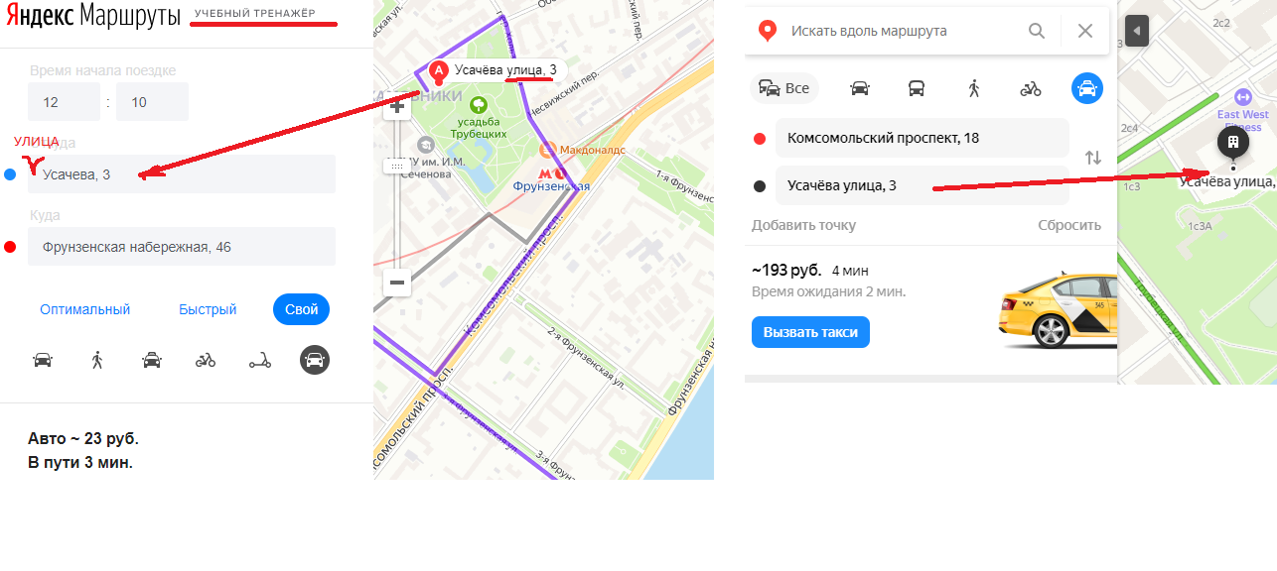
ID: BUG_009
Вместо иконки "Каршеринг" отображается иконка "Авто"

Предусловие:
Открыть сайт https://yandex.ru/metro/moscow

Шаги воспроизведения:
Ввести в поле ввода Куда: Усачева, 3
Ввести в поле ввода Откуда: Усачева, 3

Ожидаемый результат:
В поле ввода куда отображается:Усачева улица,3
В поле ввода откуда отображается:Усачева улица,3

Фактический результат:
В поле ввода куда отображается:Усачева,3
В поле ввода откуда отображается:Усачева,3

Серьезность: низкий
Приоритет: низкий

Окружение
Операционная система:Windows 10 Браузер:Yandex 87.0.4280.108 Разрешение:1920x1080

Screenshot

BUG_010
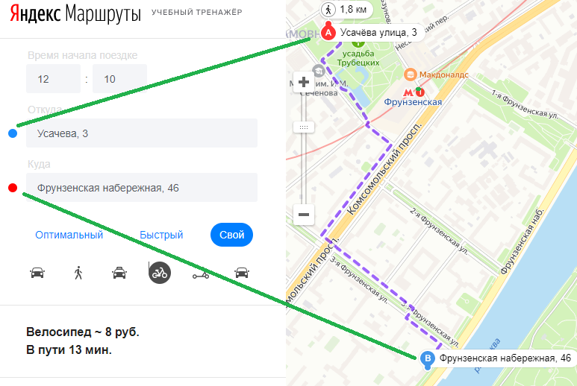
ID: BUG_006
Неверное отображение цвета пунктов назанчения А и Б

Предусловие:
Открыть сайт https://yandex.ru/metro/moscow

Шаги воспроизведения:
Ввести время начала поездки: 12:00
Ввести в поле откуда: 'Фрунзенская набережная, 46'
Ввести в поле куда:'М. Пироговская, 25'
Сравнить цвет точки А на карте и цвет поля откуда в панели результат

Ожидаемый результат:
Красный кружок слева от поля ввода Откуда

Фактический результат:
Синий кружок слева от поля ввода Откуда

Серьезность: низкий
Приоритет: низкий

Окружение
Операционная система:Windows 10 Браузер:Yandex 87.0.4280.108 Разрешение:1920x1080

Screenshot

